Tabelle1
Boot 2020
Vergünstigte Eintrittskarten |  | 9.95 €

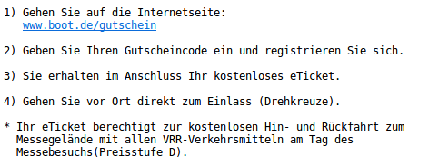

 | Wird von Open Boat-Projects bezahlt

 | Muss privat bezahlt werden

Nr. | Online Codes |  | Benutzt

1 | 0472-7986-psnn | Michael (Moeritsen) | Ja
2 | 0472-80ui-265g | Michael (Moeritsen) | Ja
3 | 0472-81ft-ttyd | Michael (Moeritsen) | Ja
4 | 0472-82pd-cvpu | Michael (Moeritsen) | Ja
5 | 0472-838g-eg46 | Andreas(Homberger) | Ja
6 | 0472-84en-gp4i | Andreas(Homberger) | Ja
7 | 0681-71re-iy9w | Andreas(Homberger) | Ja
8 | 0681-7272-utti | Andreas(Homberger) | Ja
9 | 0681-734t-e5gt | Andreas(Homberger) | Ja
10 | 0681-74vc-rgxd | Martin(Martin68)
11 | 0681-75ce-3p4h | Martin(Martin68)
12 | 0681-766q-newj | Martin(Martin68)
13 | 0681-77i6-emiv | Martin(Martin68)
14 | 0681-78t5-a4tf | Thomas(glowntiger)
15 | 0681-79dx-t7cj | Thomas(glowntiger)
16 | 0681-80hw-akeq
17 | 0810-09an-bt3q | Till(TillM) | Ja
18 | 0810-10aw-dqvn | Till(TillM) | Ja
19 | 0810-11ba-gvh2 | Till(TillM) | Ja
20 | 0810-12bs-q4bs | Imogen | Ja
21 | 0810-13ca-6nha | Ines (Frau Michael) | Ja
22 | 0810-14cb-8iya | Ines (Frau Michael) | Ja
23 | 0810-15ad-5t6a | Jana (Norbert's Frau) | Ja
24 | 0810-162e-pn2d | Lina (Norbert's Tochter) | Ja
25 | 0810-17ai-g5sh | Eva (Till's Frau)
26 | 0810-18av-f5ap | Rita (Michaels Tochter) | Ja
27
28
29
30
31
32
33
34
35
36
37
38
39
40

